Blad1
PNI analyse afstudeerproject | concept 1 | concept 2 | concept 3
eisen | 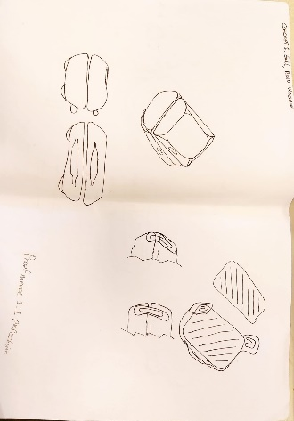 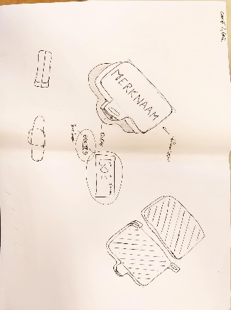 |  | 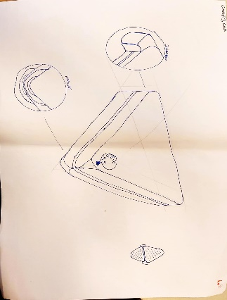
10-19 minuten een accu die zo lang mee kan | 100 | 100 | 100
40-59 minuten een accu die zo lang mee kan | 100 | 100 | 100
2 boterhammen minimaal 18 * 25 cm × 2 bakplaat groote | 100 | 100 | 50
Minimaal 15 * 10 cm × 2 bakplaat groote | 100 | 100 | 50
de accu mag niet heet worden | 100 | 100 | 50
Er moeten geen scherpe randen aan zitten, minimaal een afronding van 2 mm en er mogen geen uitstekingen zijn van 10 mm of meer | 50 | 100 | 50
 | 91.666666667 | 100 | 66.666666667
 |  | Beste keuze concept 2

